Bài bổ trợ 2
 |  |  | BẢNG LƯƠNG NHÂN VIÊN THÁNG 5
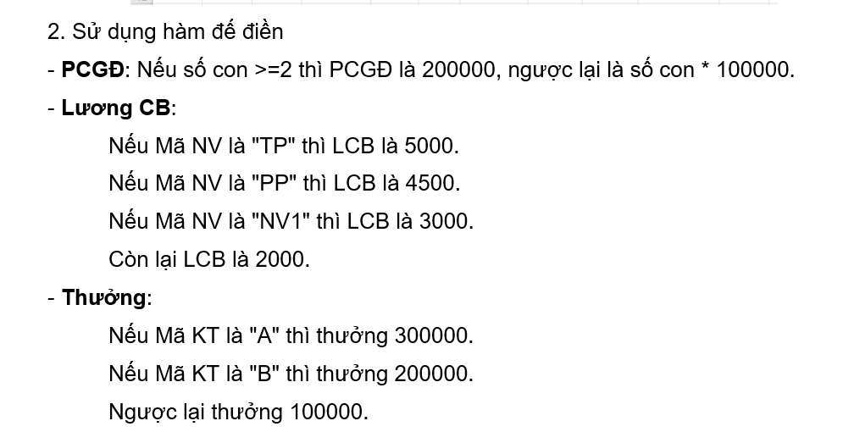
STT | Mã NV | Mã KT | Ngày công | Số con | PCGĐ | Lương CB | Thưởng
1 | TP | A | 25 | 1 | 100000 | 5000 | 300000
2 | NV1 | B | 26 | 0 | 0 | 3000 | 200000
3 | NV2 | A | 20 | 2 | 200000 | 2000 | 300000
4 | TP | A | 22 | 1 | 100000 | 5000 | 300000
5 | PP | C | 18 | 3 | 200000 | 4500 | 100000

